初期画面表示
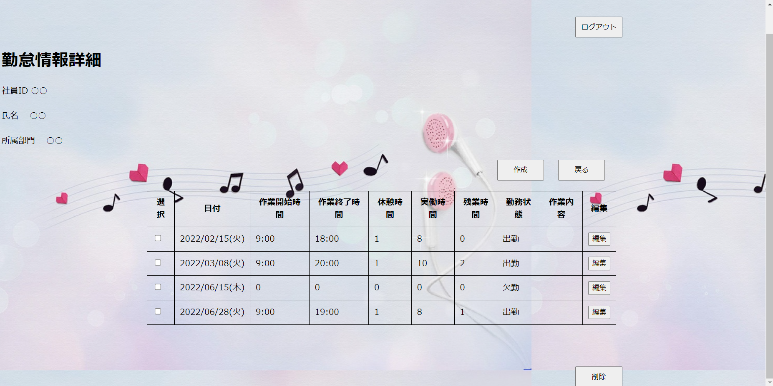
単体試験仕様書 |  | システムID | KS | 画面ID | KS001 | 作成者 | 崔 | 更新者
 |  | システム名称 | 勤怠システム | 画面名 | 勤怠情報詳細 | 作成日 | 2022-11-24 | 更新日

 | 初期画面

ケース
単体試験仕様書 |  | システムID | KS | 画面ID |  |  |  | KS001 |  |  |  |  | 作成者 |  | 崔 |  |  | 更新者
 |  | システム名称 | 勤怠システム | 画面名 |  |  |  | 勤怠情報詳細 |  |  |  |  | 作成日 |  | 2022-11-24 |  |  | 更新日

チェック内容
チェックポイント
 |  |  |  |  | 1 | 2 | 3 | 4 | 5 | 6 | 7 | 8 | 9 | 10 | 11 | 12 | 13 | 14 | 15
チェック条件 | 画面初期表示 |  |  |  | ○
 | データベースの数量
 | 0場合 |  |  |  |  | ○
 | 1以上場合 |  |  |  | ○

 | ボダンのチェック

 | ログアウトボダンを押下する場合 |  |  |  |  |  | ○

 | 作成ボダンを押下する場合 |  |  |  |  |  |  | ○

 | 削除ボダンを押下する場合 |  |  |  |  |  |  |  | ○

 | チェックボックスボダンを押下する場合 |  |  |  |  |  |  |  |  | ○
NO.1、NO.2、NO.8 確認内容なし
No.9、NO.10、NO.11：チェック条件なし、
 | 編集ボダンを押下する場合 |  |  |  |  |  |  |  |  |  | ○

 | 戻るボダンを押下する場合 |  |  |  |  |  |  |  |  |  |  | ○

DBより確認
確認内容 | ログイン画面へ遷移すること |  |  |  |  |  | ○ |  |  |  |  |  | ○

 | 勤怠情報登録画面へ遷移すること |  |  |  |  |  |  | ○ |  |  | ○ |  |  | ○

 | 選択した情報を削除し、そのまま画面に遷移すること |  |  |  |  |  |  |  |  |  |  |  |  |  | ○

 | 該当の情報を選択すること |  |  |  |  |  |  |  |  | ○

 | 勤怠情報一覧画面へ遷移すること |  |  |  |  |  | ○

 | 情報を削除すると、ダイアログメッセージを表示されること |  |  |  |  |  |  | ○ | ○

 | 作成と削除の情報を勤怠情報詳細画面でもう一度確認されたこと |  |  |  |  |  |  |  | ○

実施結果
実施者
検証日
確認者
確認日

ケース (境界値)
単体試験仕様書 |  | システムID | KS | 画面ID |  |  |  | KS001 |  | 作成者 | 崔 | 更新者
 |  | システム名称 | 勤怠システム | 画面名 |  |  |  | 勤怠情報詳細 |  | 作成日 | 2022-11-24 | 更新日

チェック内容
チェックポイント
 |  |  |  |  | 1 | 2 | 3 | 4 | 5
チェック条件 | 入力された欠勤時間
 | 0 |  |  |  | ○
 | 1 |  |  |  |  | ○
 | 10 |  |  |  |  | ○
 | 20 |  |  |  |  | ○
 | 23 |  |  |  |  | ○
 | 25 |  |  |  |  |  |  | ○
 | 入力された休憩時間
 | 0 |  |  |  | ○
 | 1 |  |  |  |  | ○
 | 10 |  |  |  |  | ○
 | 20 |  |  |  |  | ○
 | 23 |  |  |  |  | ○
 | 25 |  |  |  |  |  |  | ○
 | 入力されたさ作業内容
 | 1 |  |  |  |  | ○
 | 10 |  |  |  |  |  | ○
 | 100 |  |  |  |  |  | ○
 | 200 |  |  |  |  |  | ○
 | 201 |  |  |  |  |  |  |  | ○
確認内容

実施結果
実施者
検証日
確認者
確認日

